상품제안서
에코라이프 2색 램프 거실 분위기 무드등 | 상품코드: F01379

 |  |  |  |  |  |  | 02-412-0044 | www.easy1.co.kr
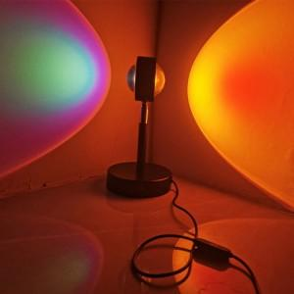

【상세/제작정보】 | 다양한 컬러의 조명 거실 분위기 무드조명

【인쇄/포장옵션】 | 실크 / 포장지포장

【공급단가】 | 수량 | 50~ | 100~ | 500~ | 1,000~ | 2,000~
*VAT별도 | 단가 | 38,670원 | 36,660원 | 35,250원 | 33,840원 | 32,990원

【상품 URL】 | http://www.easy1.co.kr/src/goods_detail.php?gdno=1379

